Casos de uso
CASO DE USO | Añadir sistema de registro de ventas e inventario
ACTORES | PROPIETARIO-EMPLEADOS
PROPOSITO | Administrar ventas e invetario
DESCRIPCIÓN | Permite registrar los productos que tiene el negocio y, cada vez que se realiza una venta, el sistema calcula el total automáticamente, guarda la información y descuenta los productos vendidos del inventario. Tambien, guarda un historial de todas las ventas y muestra reportes para que el usuario pueda ver cuánto ha vendido y cuánto stock le queda.
PRECONDICIONES | - El usuario debe haber iniciado sesión en el sistema. - Los productos deben estar previamente registrados en el sistema. - El inventario debe tener stock disponible de los productos a vender. - El sistema debe estar operativo y conectado a la base de datos. - El usuario debe tener permisos para realizar ventas y consultar reportes. - Los precios de los productos deben estar definidos. - El sistema debe tener configurado el módulo de ventas e inventario.
FLUJO NORMAL | Modulo de ventas - Registrar ventas - Seleccionar productos - Calcular totales automaticamente - Aplicar descuentos - Generar comprobante de venta Modulo de inventario - Registrar productos - Editar precios y descripciones - Controlar cantidades disponibles - Alertas de stock bajo - Movimientos (entradas y salidas) Módulo de Compras / Abastecimiento - Registrar compras a proveedores - Aumentar stock automáticamente - Historial de compras Módulo de Reportes - Reporte de ventas diarias/mensuales - Productos más vendidos - Ganancias - Estado del inventario Módulo de Usuarios - Administrador (control total) - Cajero (solo ventas) - Inventario (gestión de productos) Módulo de Autenticación - iniciar sesión - Control de permisos - Registro de actividad | 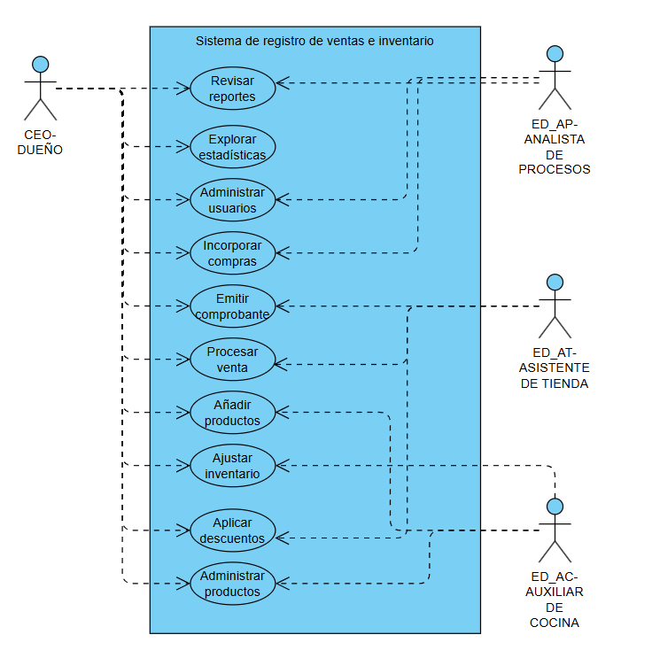
POSTCONDICIONES | - La venta queda registrada correctamente en el sistema. - El inventario se actualiza automáticamente descontando los productos vendidos. - Se guarda el historial de la venta realizada. - El total de la venta es calculado y almacenado. - Se genera un comprobante o registro de la transacción. - Los reportes se actualizan con la nueva información de ventas. - El sistema refleja el stock actual disponible después de la venta
FLUJO ALTERNATIVO | - Producto sin stock - Pago insuficiente - Producto no registrado - Error del sistema - Cancelación de venta

